Planning & Budget
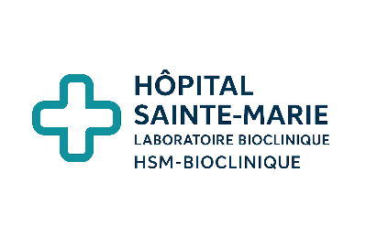
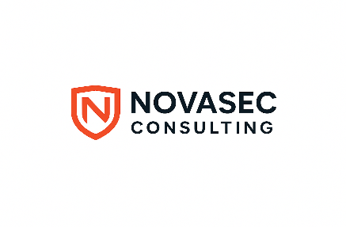

Planning & Budget – Projet Paperless RH

Client : Hôpital Sainte‑Marie Laboratoire Bioclinique (HSM‑Bioclinique)
Cabinet prestataire : NovaSec Consulting
Date : 20/11/2025
Version : 1.0
Confidentialité : Confidentiel – Usage interne

Consultants / Auteurs :

Loïc YAMGA – Chef de mission / Lead cybersécurité & méthodologie EBIOS-RM

Samuel KISSI-BI – Consultant Audit technique & infrastructure

Célina NINKE – Consultante Conformité / RGPD / Gouvernance

Keren ADAMU – Consultante AMOA / Processus métiers & organisation

Urich TAMO OUOGUE – Analyste sécurité / Inventaires & vulnérabilités

Tableau : Planning & Budget

Phase / Tâche | Responsable | Durée (j) | TJM (€) | Total (€) | Début | Fin | Dépendances | Tâches critiques | Statut
Préparation mission | Loïc YAMGA | 3 | 820 | 2460 | 2025-11-20 | 2025-11-22 | - | OUI | En cours
Atelier 1 – Cadrage | Samuel KISSI-BI | 2 | 850 | 1700 | 2025-11-23 | 2025-11-24 | Préparation mission | OUI | À faire
Atelier 2 – Sources de risques | Célina NINKE | 2 | 900 | 1800 | 2025-11-25 | 2025-11-26 | Atelier 1 | OUI | À faire
Atelier 3 – Scénarios stratégiques | Keren ADALU | 2 | 950 | 1900 | 2025-11-27 | 2025-11-28 | Atelier 2 | OUI | À faire
Atelier 4 – Scénarios opérationnels | Urich TAMO OUOGUE | 2 | 900 | 1800 | 2025-11-29 | 2025-11-30 | Atelier 3 | OUI | À faire
Atelier 5 – Traitement & appréciation | Loïc YAMGA | 1 | 1,000 | 1000 | 2025-12-01 | 2025-12-01 | Atelier 4 | OUI | À faire
Analyse & formalisation | Samuel KISSI-BI | 5 | 950 | 4750 | 2025-12-02 | 2025-12-08 | Atelier 5 | OUI | À faire
Restitution & clôture | Célina NINKE | 1 | 1,000 | 1000 | 2025-12-09 | 2025-12-09 | Analyse & formalisation | OUI | À faire
Retours / Ajustements | Keren ADALU | 3 | 900 | 2700 | 2025-12-10 | 2025-12-12 | Restitution | NON | À faire
TOTAL |  | 21 | 8,270 | 173670

